圖表索引
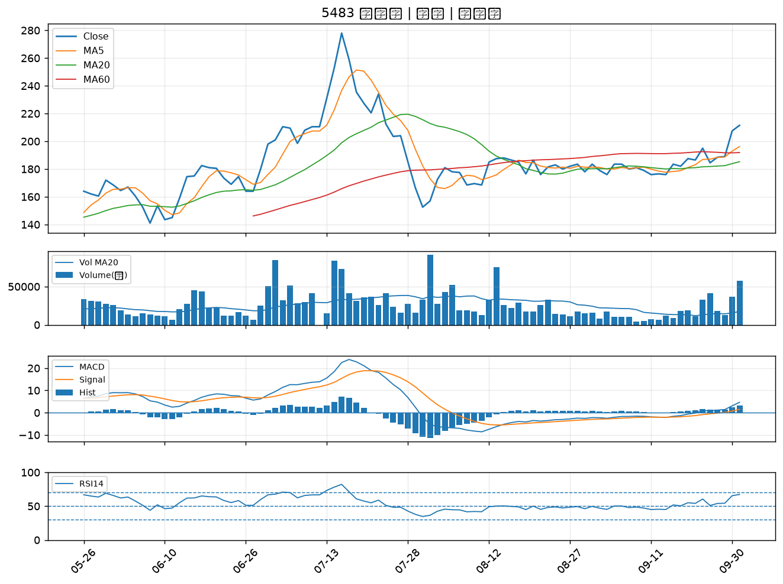
股票代號 | 股票名稱 | 市場 | 買進觀察分級 | 主力突破分數 | 圖表路徑
3701 | 大眾控 | 上市 | A級 | 7 | output/charts/20261001/3701_大眾控.png
3189 | 景碩 | 上市 | A級 | 5 | output/charts/20261001/3189_景碩.png
2399 | 映泰 | 上市 | A級 | 5 | output/charts/20261001/2399_映泰.png
3490 | 單井 | 上櫃 | A級 | 5 | output/charts/20261001/3490_單井.png
6425 | 易發 | 上櫃 | A級 | 5 | output/charts/20261001/6425_易發.png
2466 | 冠西電 | 上市 | A級 | 5 | output/charts/20261001/2466_冠西電.png
2492 | 華新科 | 上市 | A級 | 4 | output/charts/20261001/2492_華新科.png
3026 | 禾伸堂 | 上市 | A級 | 4 | output/charts/20261001/3026_禾伸堂.png
3167 | 大量 | 上市 | A級 | 4 | output/charts/20261001/3167_大量.png
4903 | 聯光通 | 上櫃 | A級 | 4 | output/charts/20261001/4903_聯光通.png
3455 | 由田 | 上櫃 | A級 | 4 | output/charts/20261001/3455_由田.png
2371 | 大同 | 上市 | A級 | 4 | output/charts/20261001/2371_大同.png
2354 | 鴻準 | 上市 | A級 | 4 | output/charts/20261001/2354_鴻準.png
4526 | 東台 | 上市 | A級 | 4 | output/charts/20261001/4526_東台.png
1313 | 聯成 | 上市 | A級 | 4 | output/charts/20261001/1313_聯成.png
6834 | 天二科技 | 上市 | A級 | 3 | output/charts/20261001/6834_天二科技.png
3675 | 德微 | 上櫃 | A級 | 3 | output/charts/20261001/3675_德微.png
4961 | 天鈺 | 上市 | A級 | 3 | output/charts/20261001/4961_天鈺.png
6150 | 撼訊 | 上櫃 | B級 | 7 | output/charts/20261001/6150_撼訊.png
3441 | 聯一光 | 上櫃 | B級 | 5 | output/charts/20261001/3441_聯一光.png
6127 | 九豪 | 上櫃 | B級 | 5 | output/charts/20261001/6127_九豪.png
3236 | 千如 | 上櫃 | B級 | 5 | output/charts/20261001/3236_千如.png
3293 | 鈊象 | 上櫃 | B級 | 5 | output/charts/20261001/3293_鈊象.png
2483 | 百容 | 上市 | B級 | 5 | output/charts/20261001/2483_百容.png
6432 | 今展科 | 上櫃 | B級 | 5 | output/charts/20261001/6432_今展科.png
8289 | 泰藝 | 上櫃 | B級 | 5 | output/charts/20261001/8289_泰藝.png
4968 | 立積 | 上市 | B級 | 5 | output/charts/20261001/4968_立積.png
5536 | 聖暉* | 上櫃 | B級 | 5 | output/charts/20261001/5536_聖暉*.png
2327 | 國巨* | 上市 | B級 | 4 | output/charts/20261001/2327_國巨*.png
5483 | 中美晶 | 上櫃 | B級 | 4 | output/charts/20261001/5483_中美晶.png

3701 大眾控｜A級
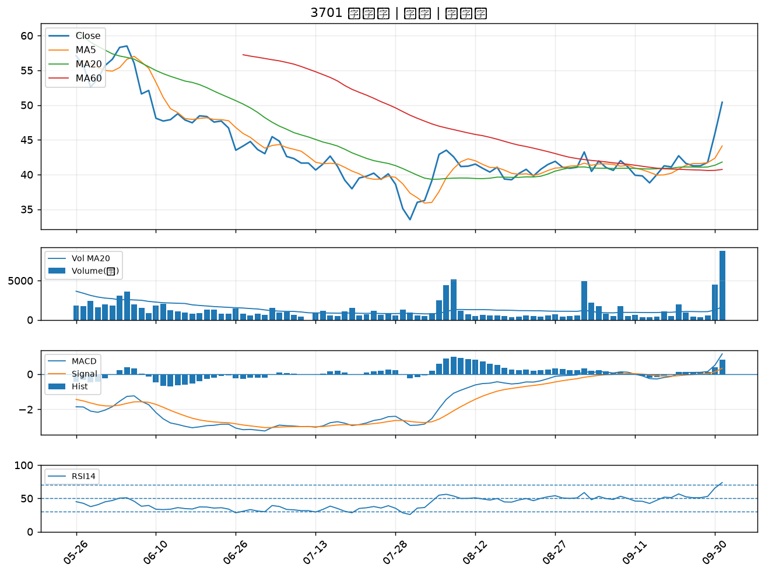

3189 景碩｜A級
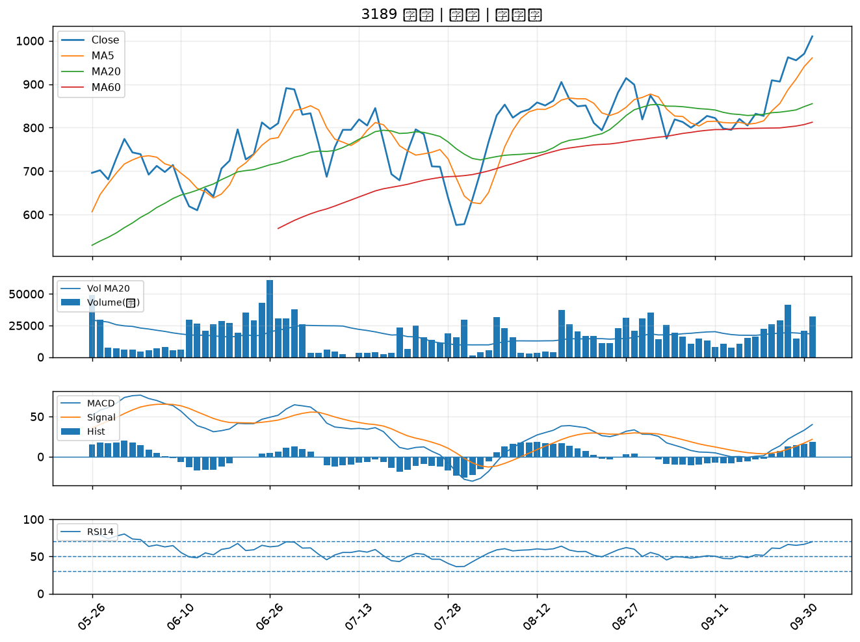

2399 映泰｜A級
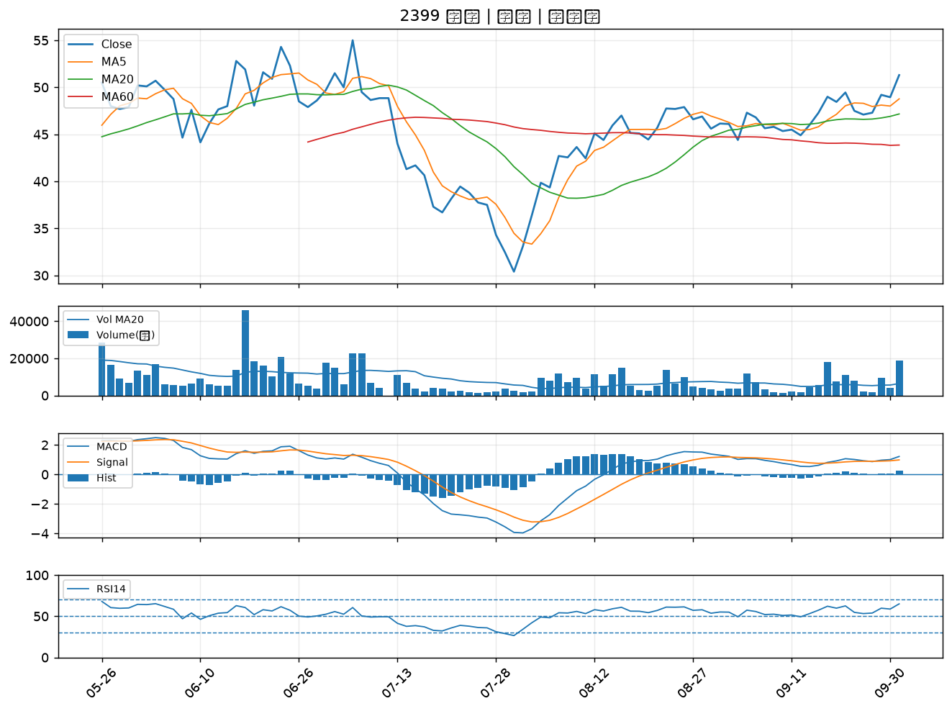

3490 單井｜A級
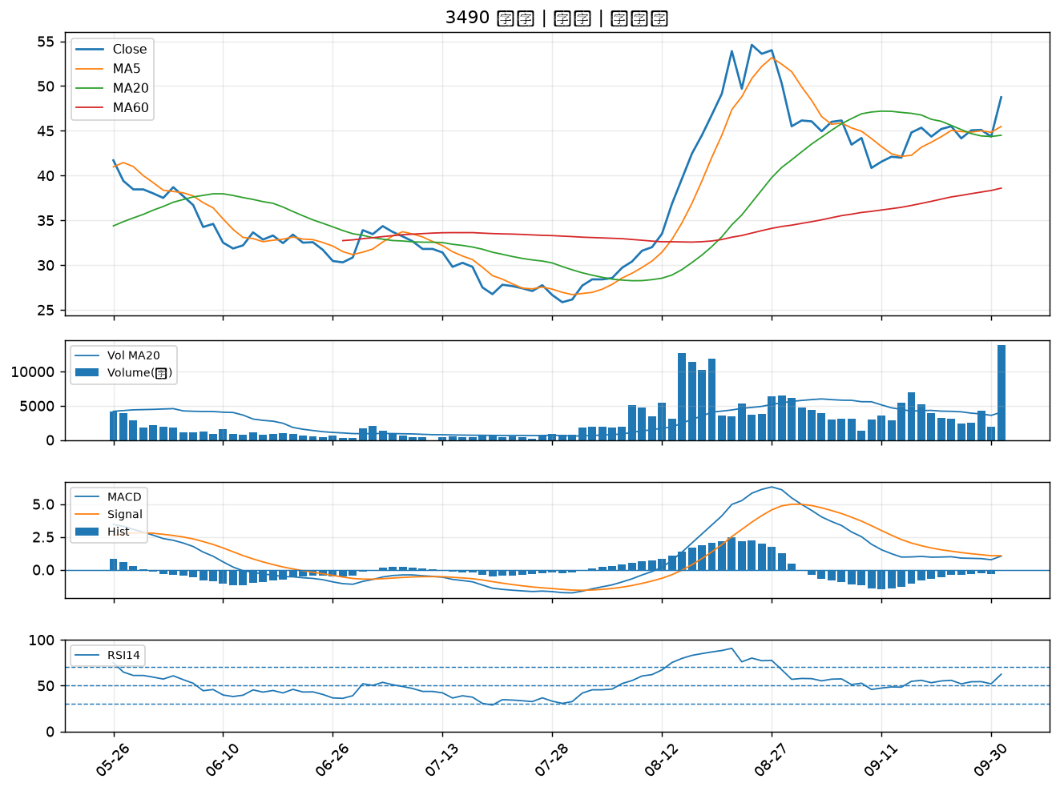

6425 易發｜A級
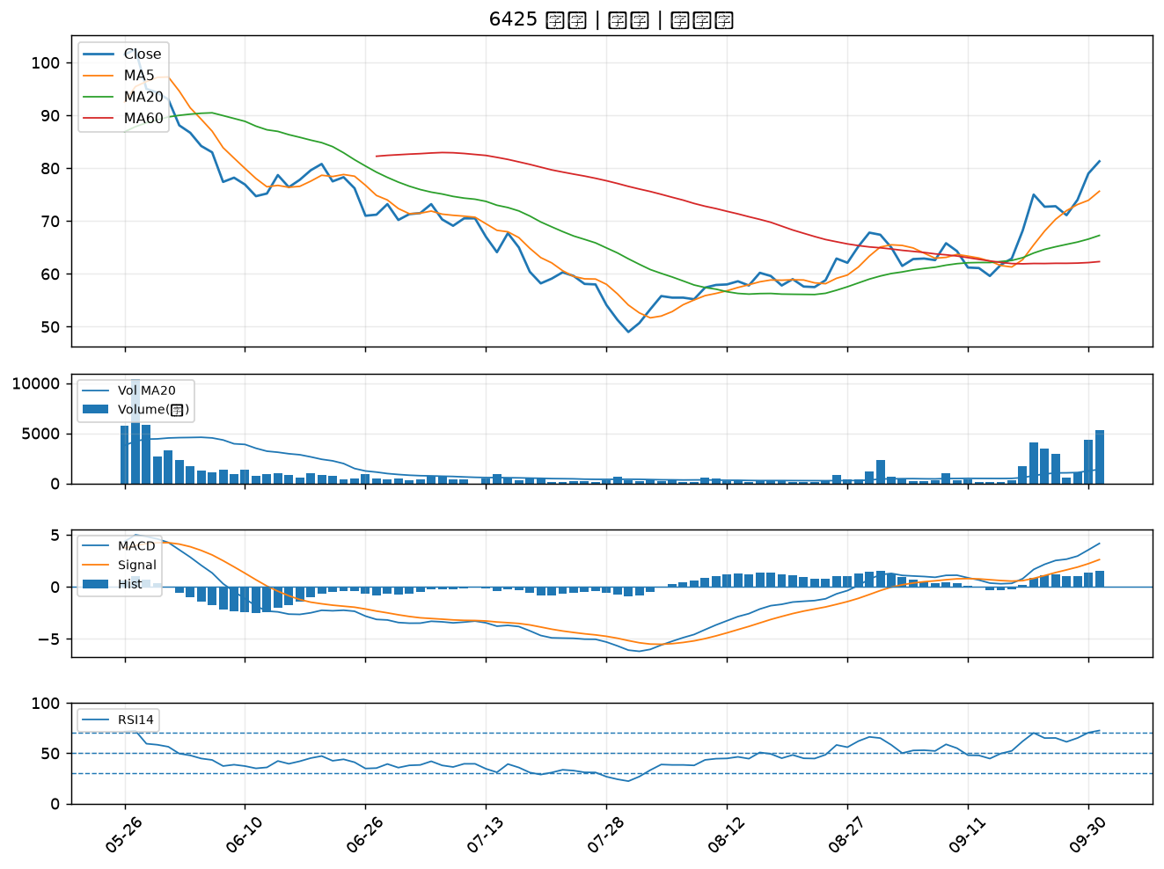

2466 冠西電｜A級
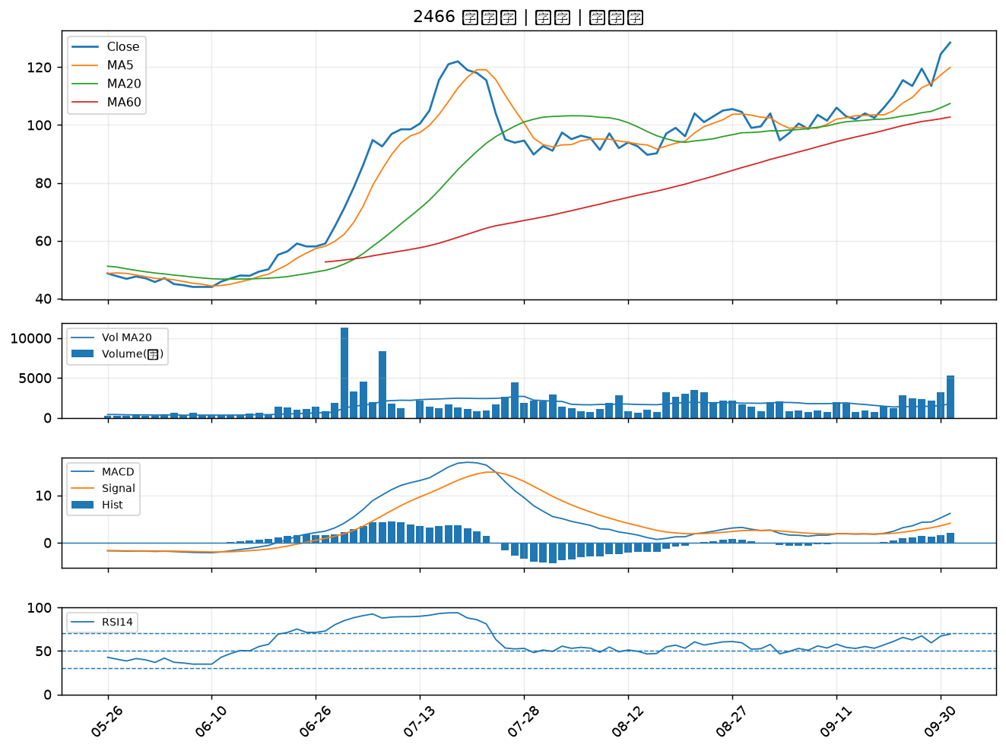

2492 華新科｜A級
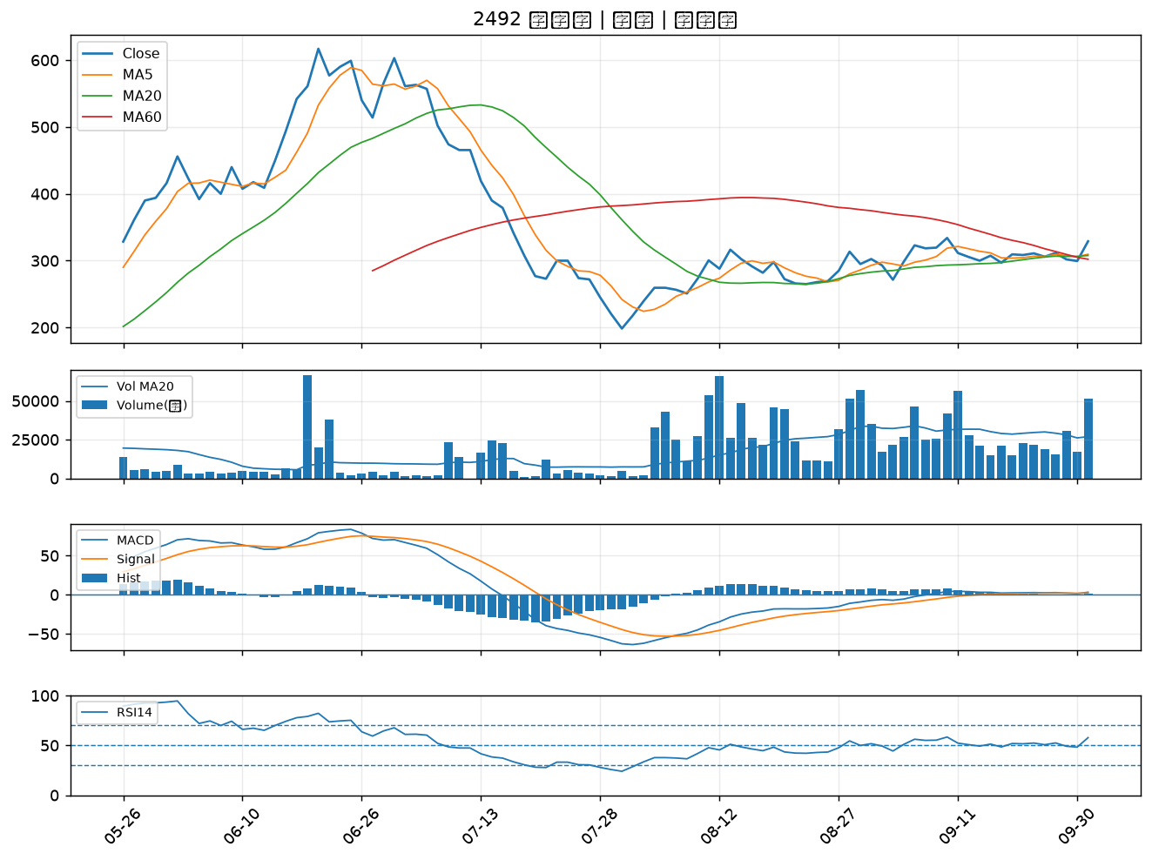

3026 禾伸堂｜A級
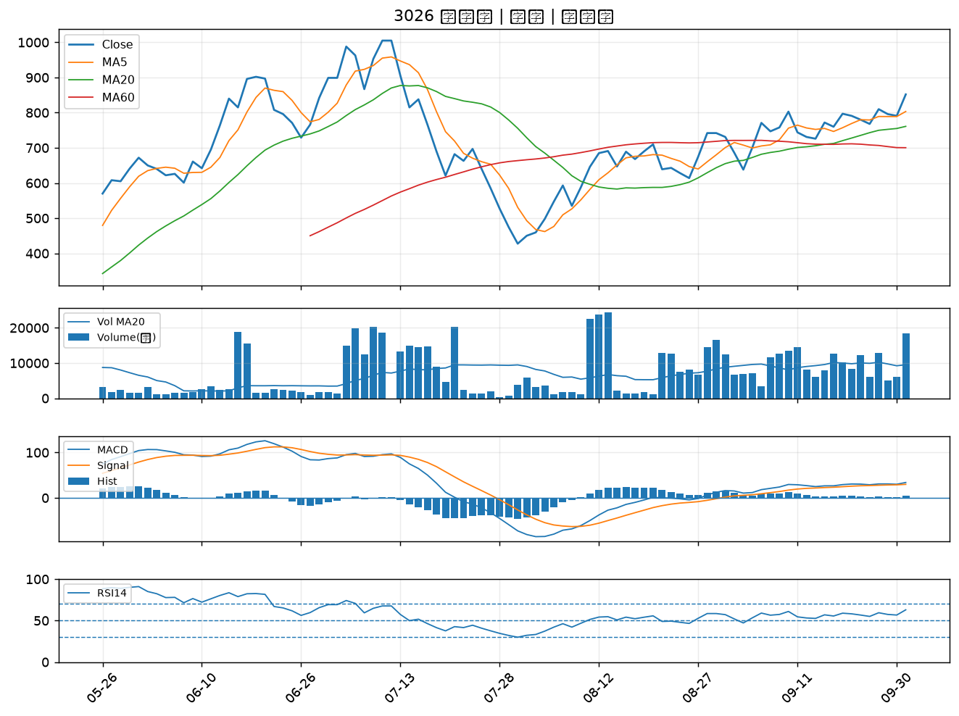

3167 大量｜A級
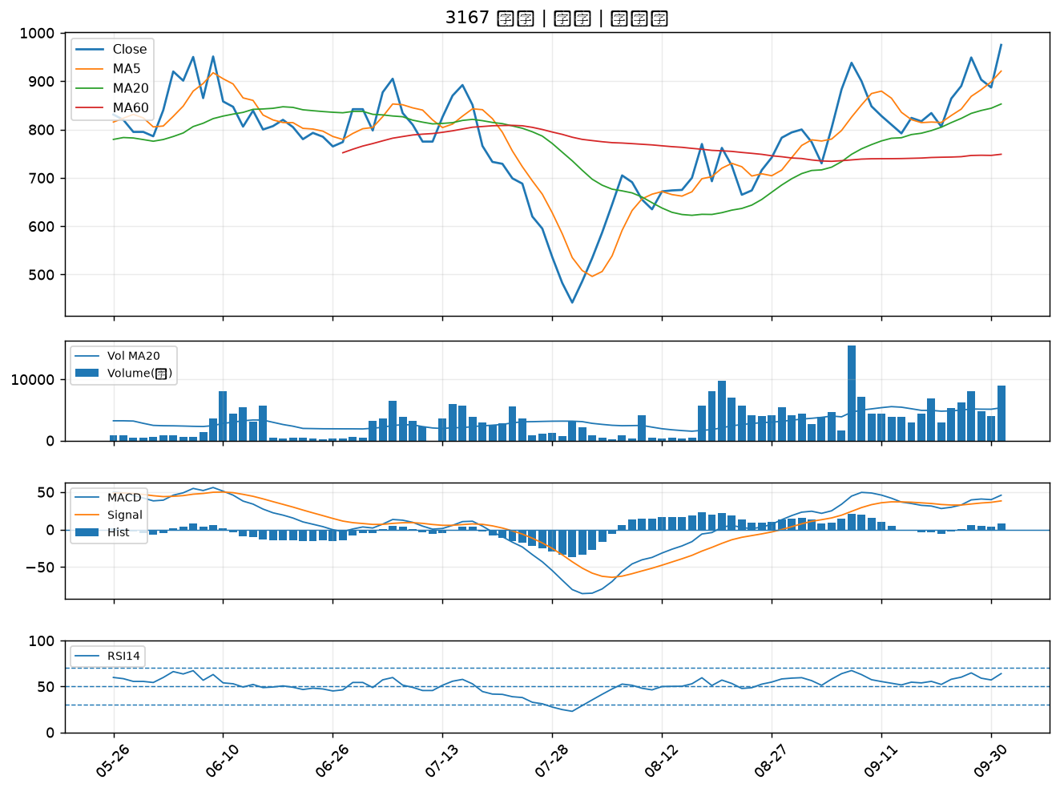

4903 聯光通｜A級
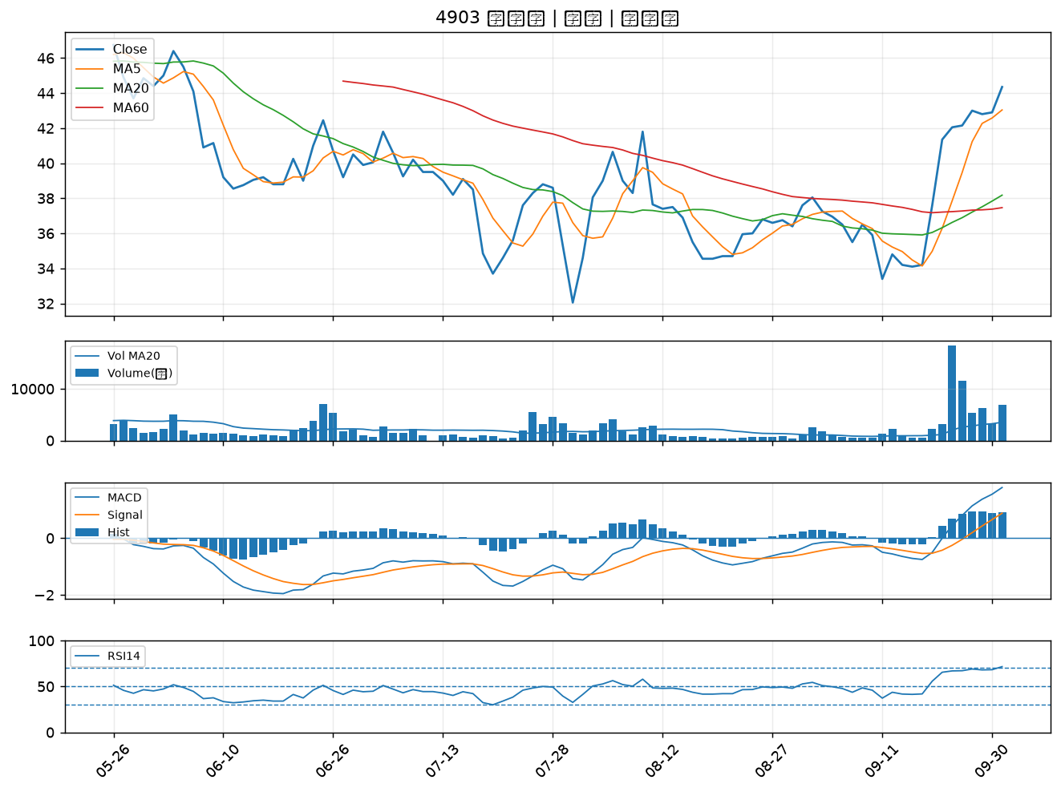

3455 由田｜A級
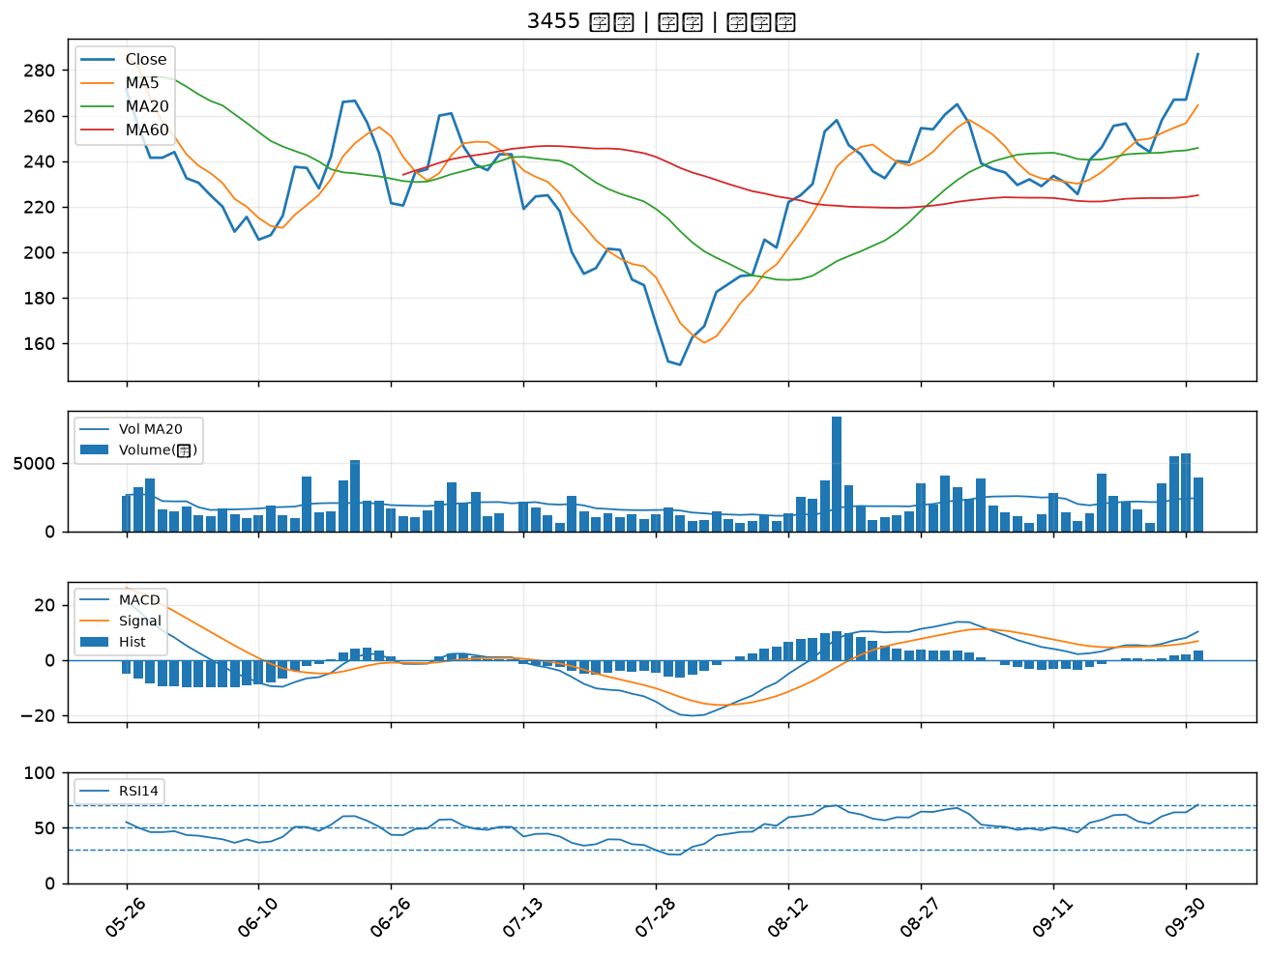

2371 大同｜A級
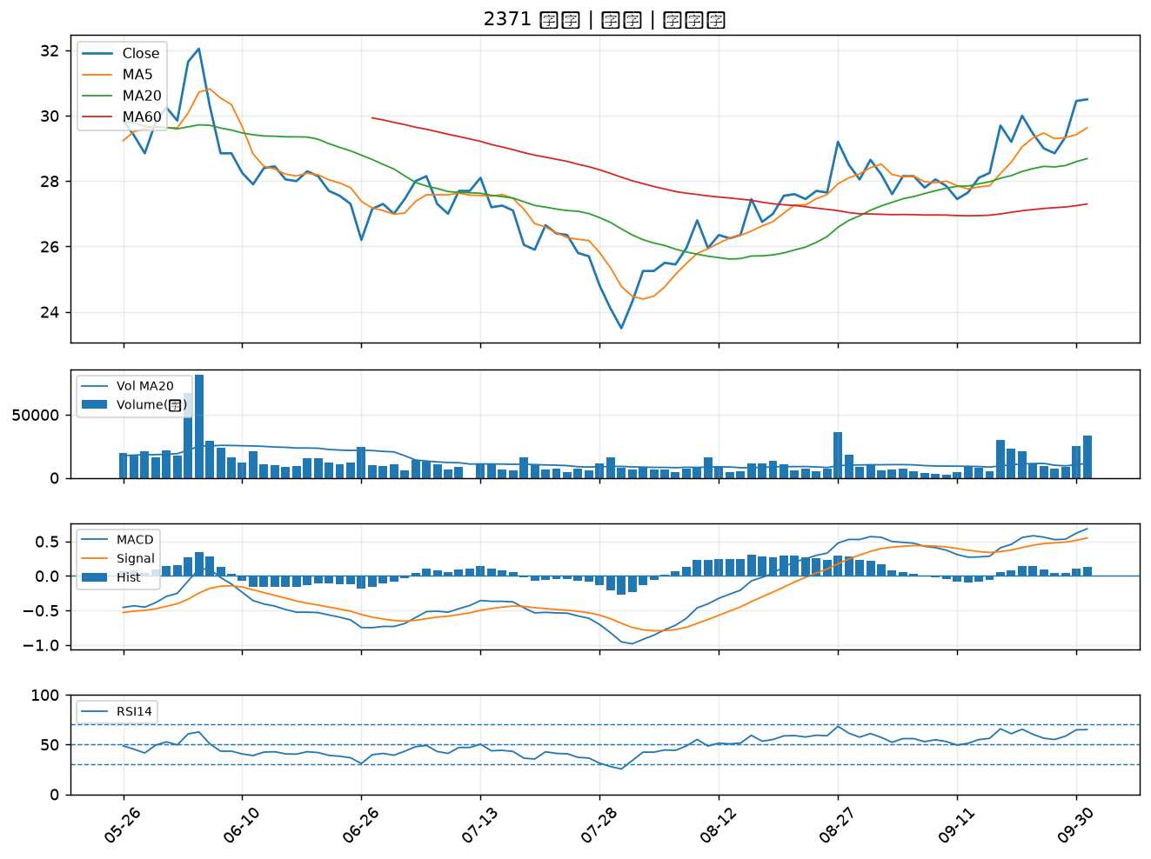

2354 鴻準｜A級
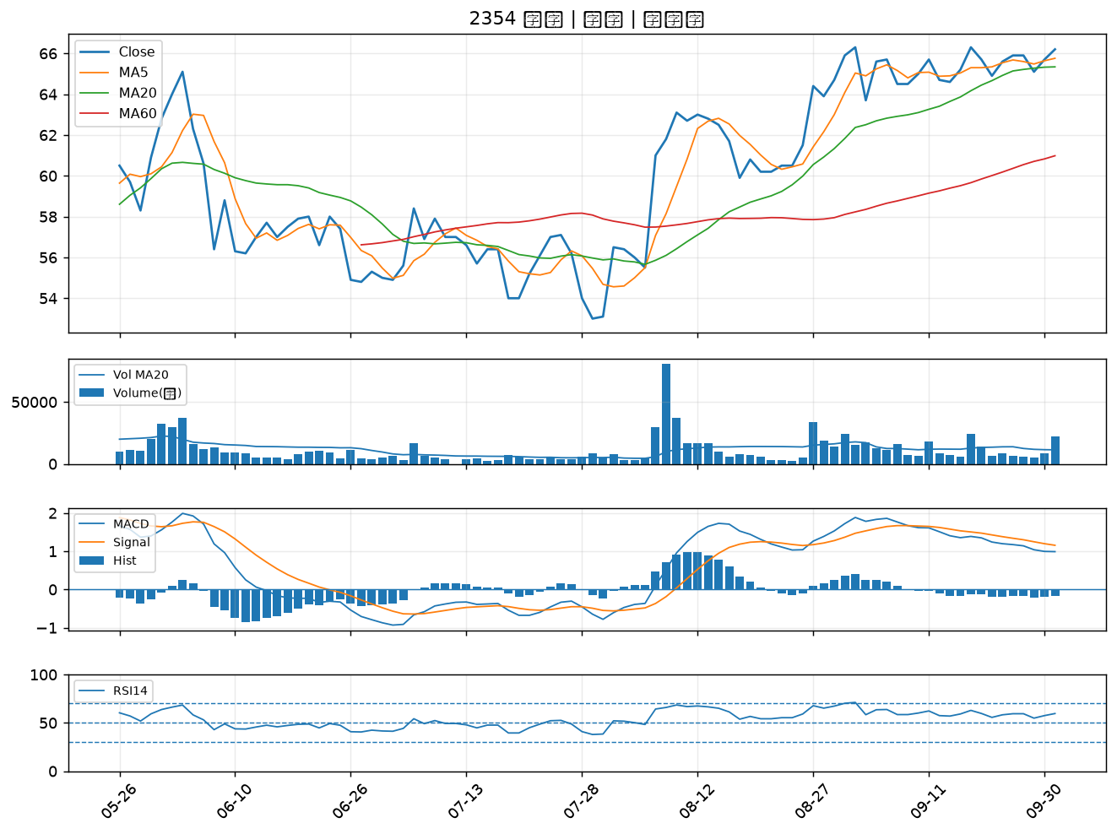

4526 東台｜A級
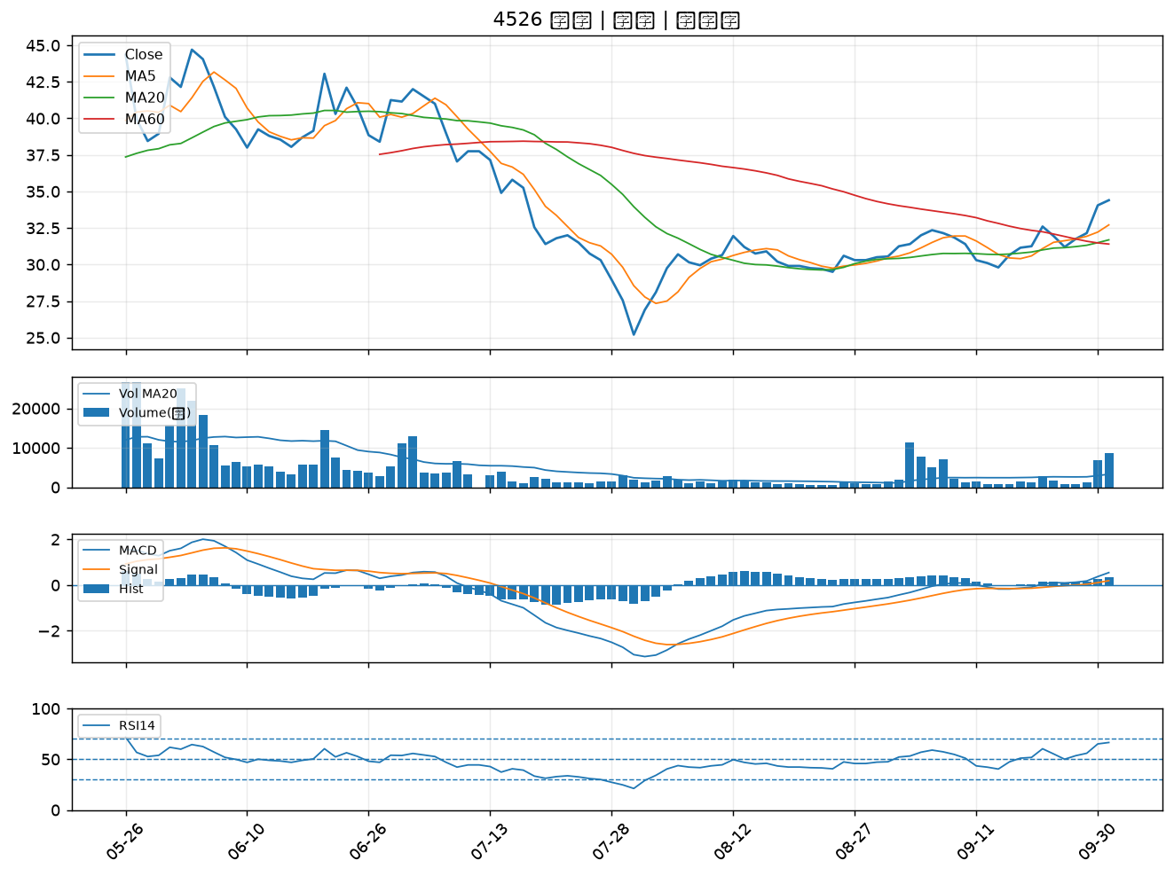

1313 聯成｜A級
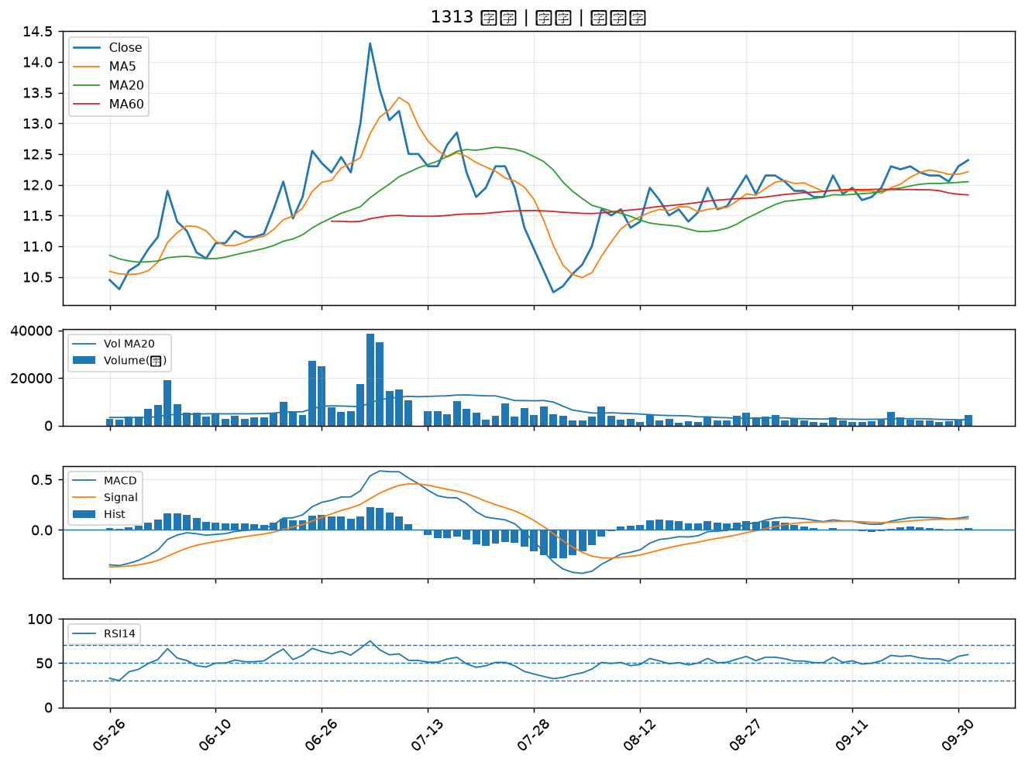

6834 天二科技｜A級
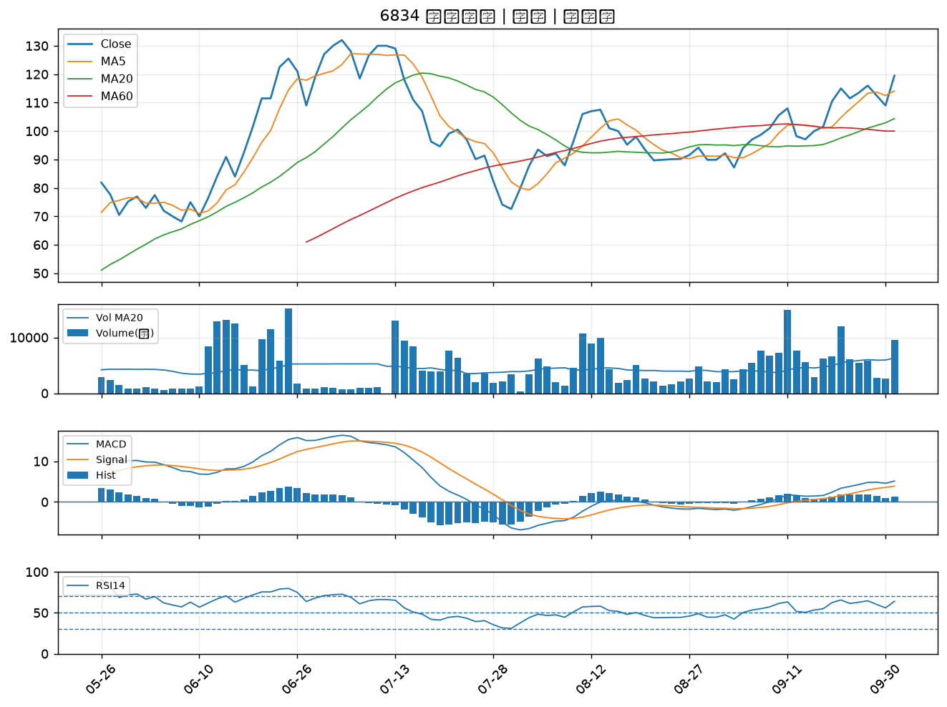

3675 德微｜A級
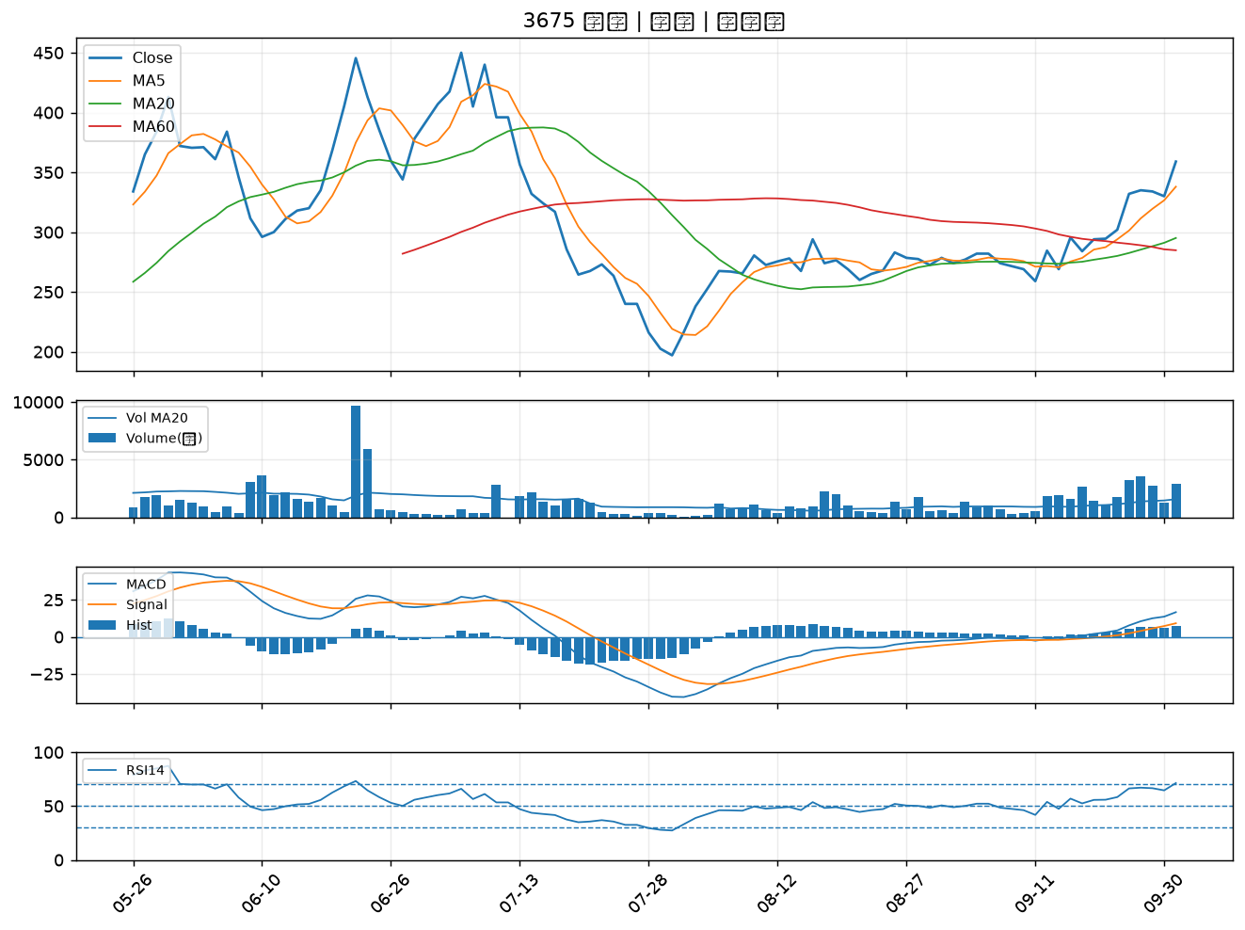

4961 天鈺｜A級
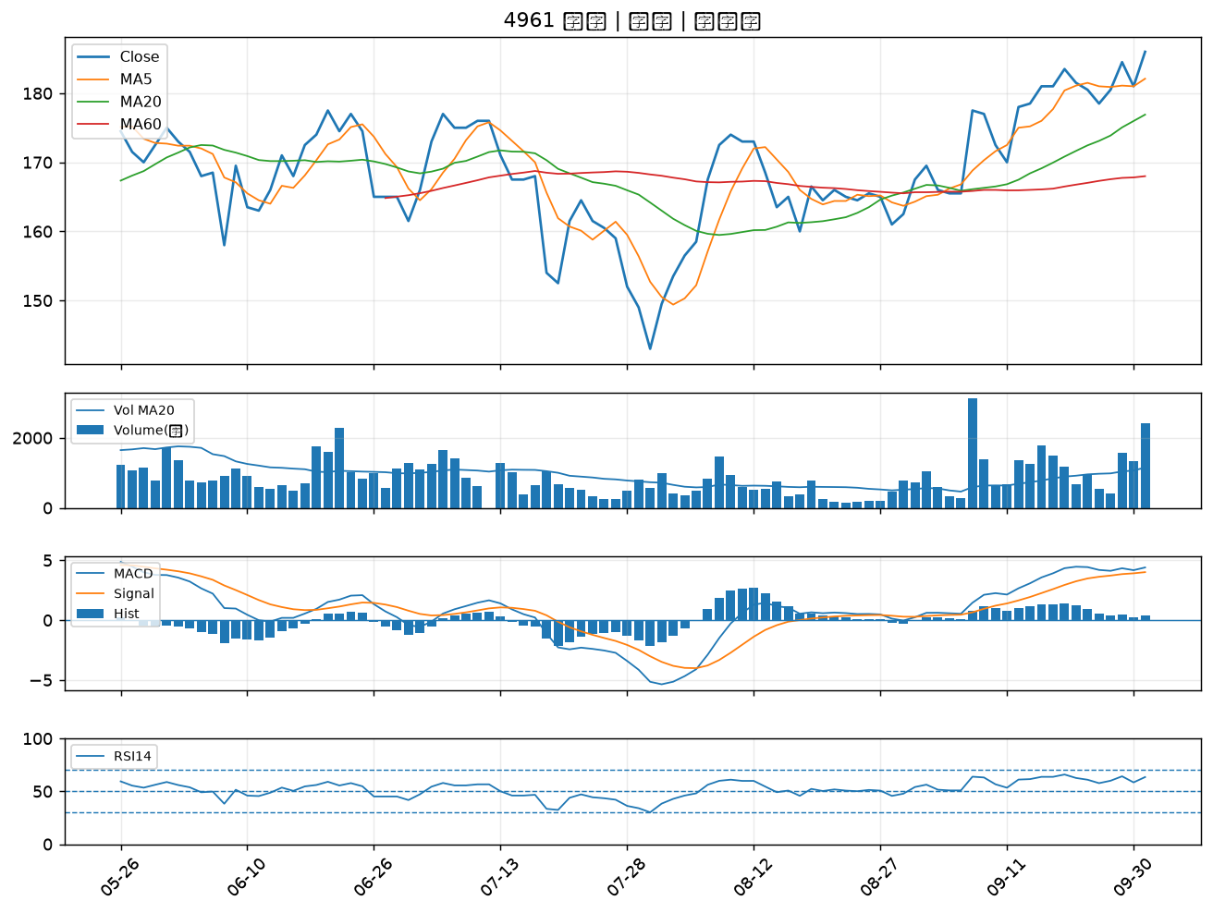

6150 撼訊｜B級
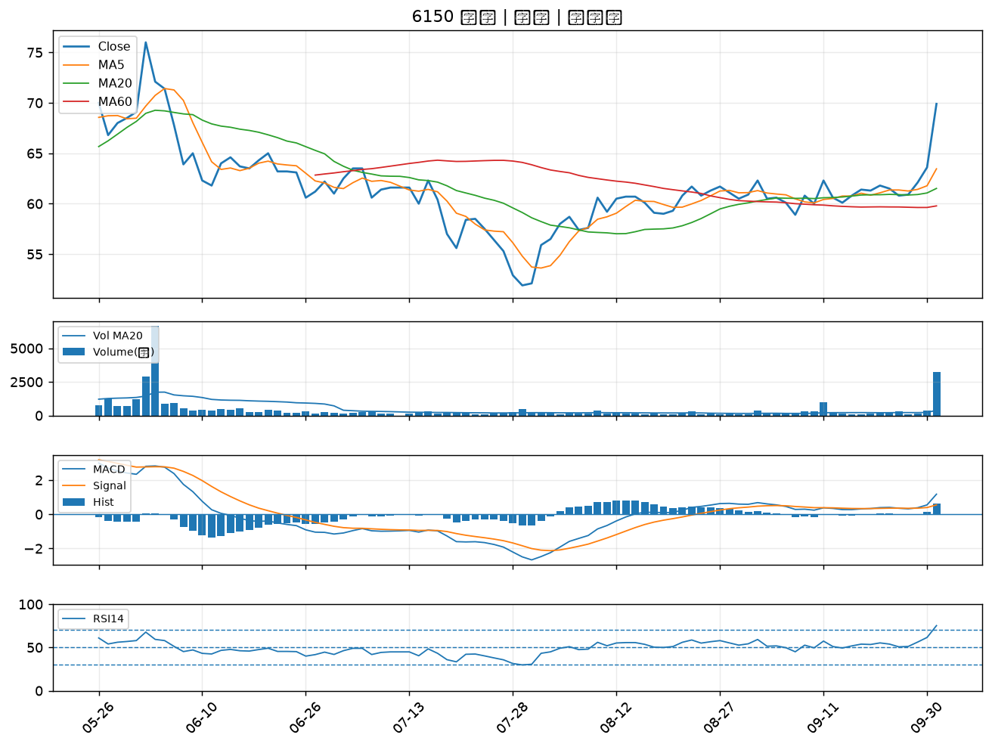

3441 聯一光｜B級
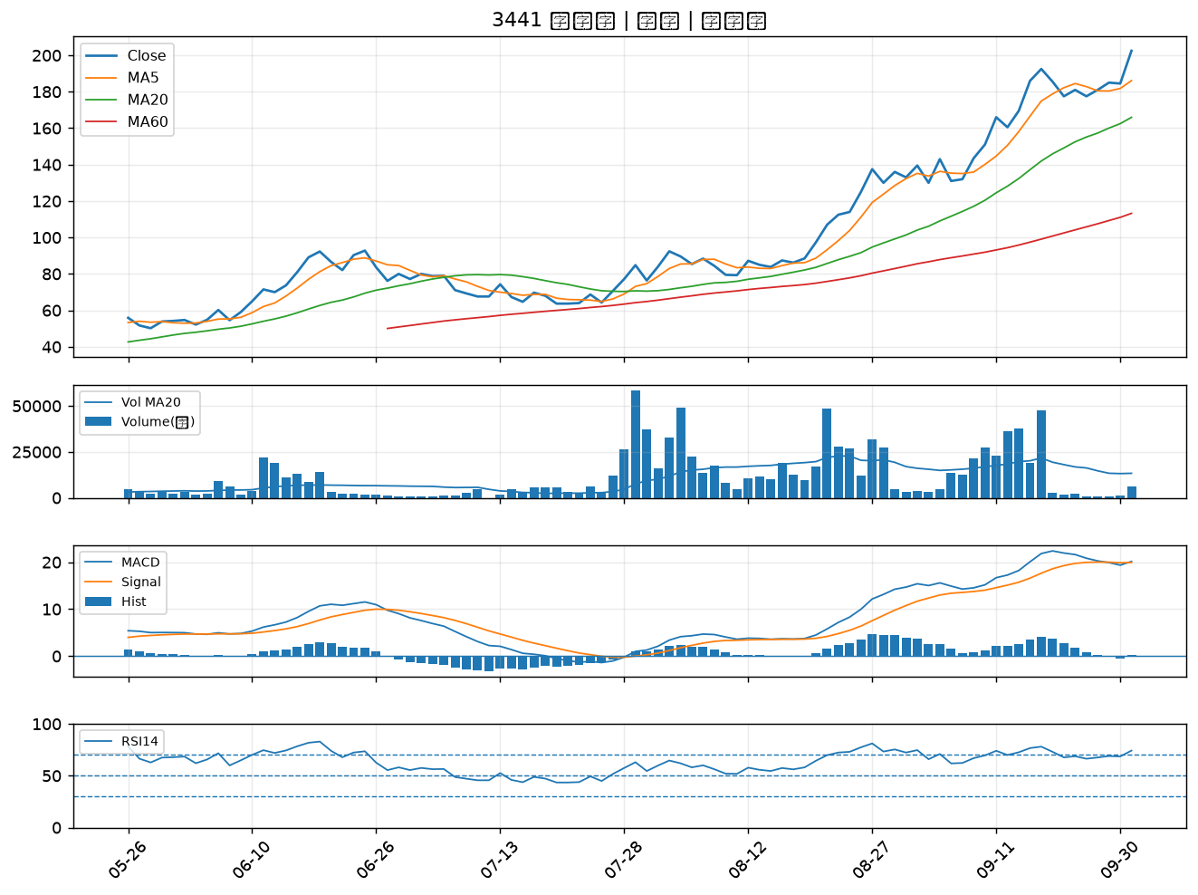

6127 九豪｜B級
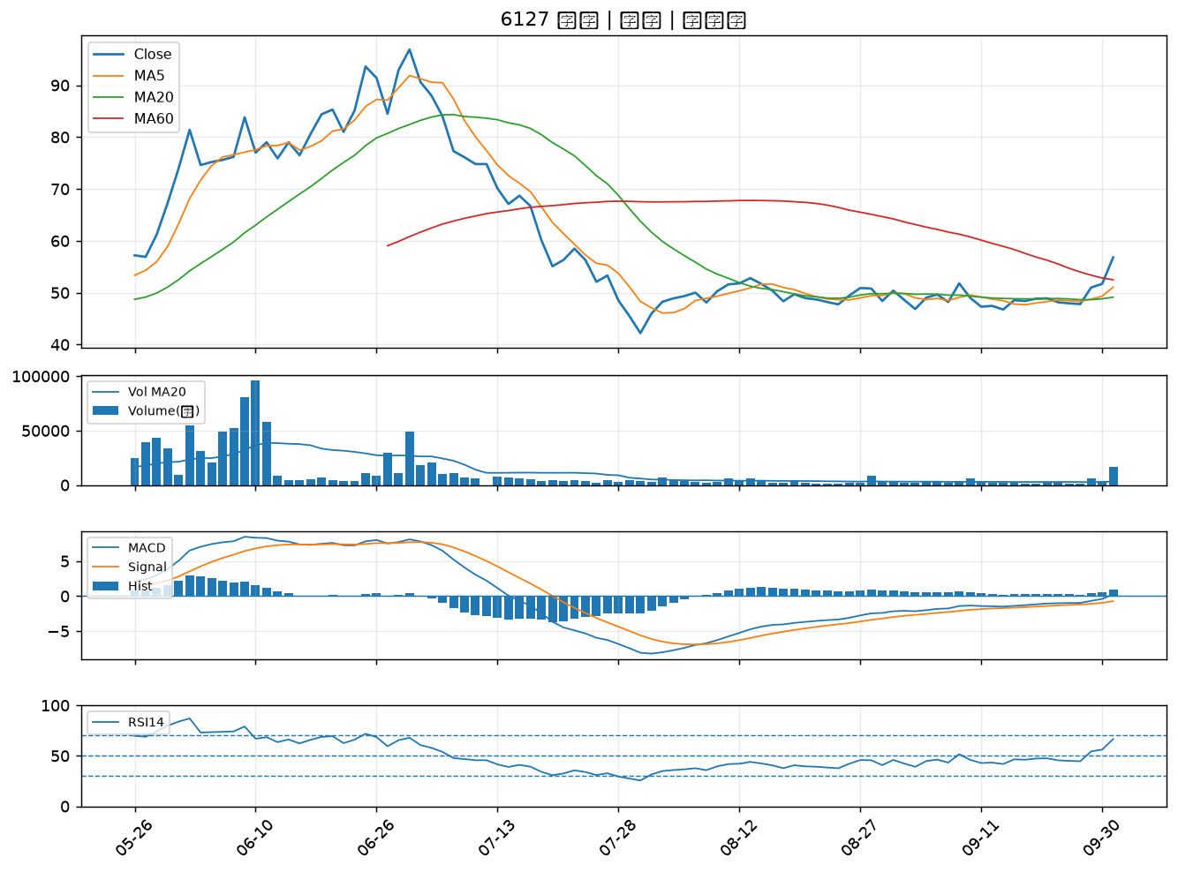

3236 千如｜B級
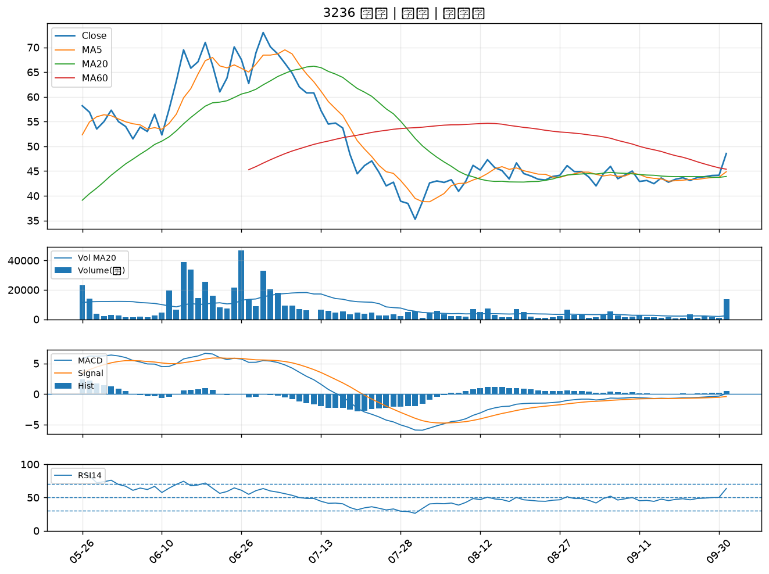

3293 鈊象｜B級
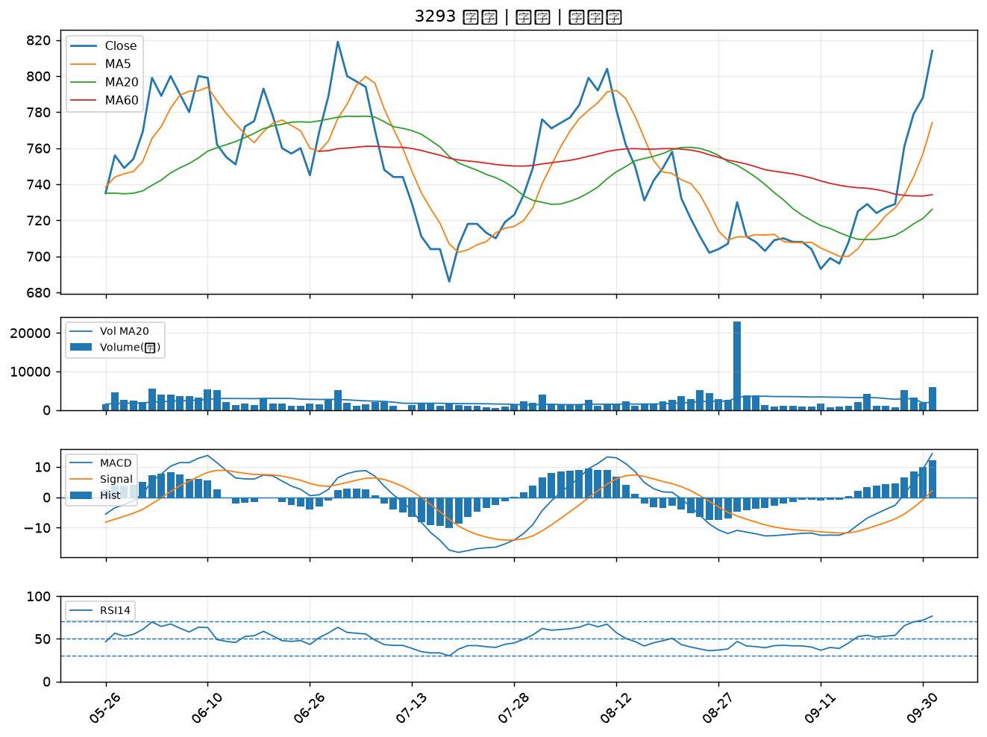

2483 百容｜B級
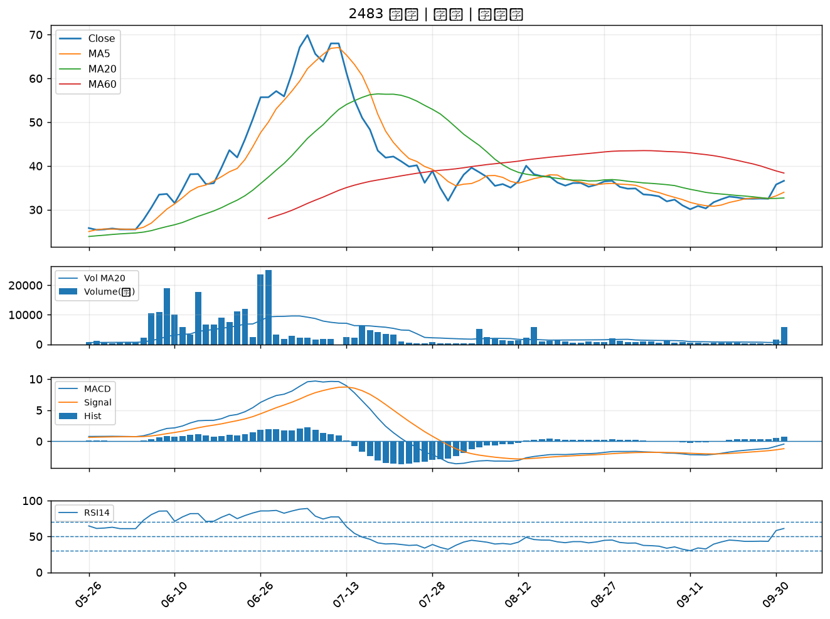

6432 今展科｜B級
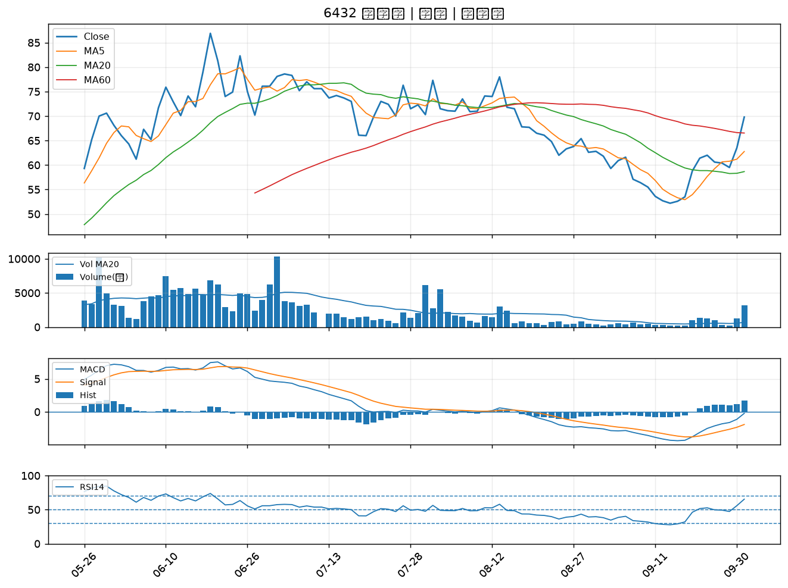

8289 泰藝｜B級
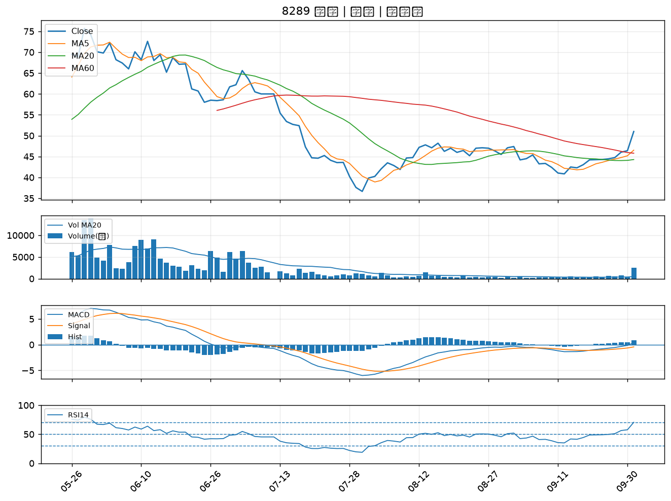

4968 立積｜B級
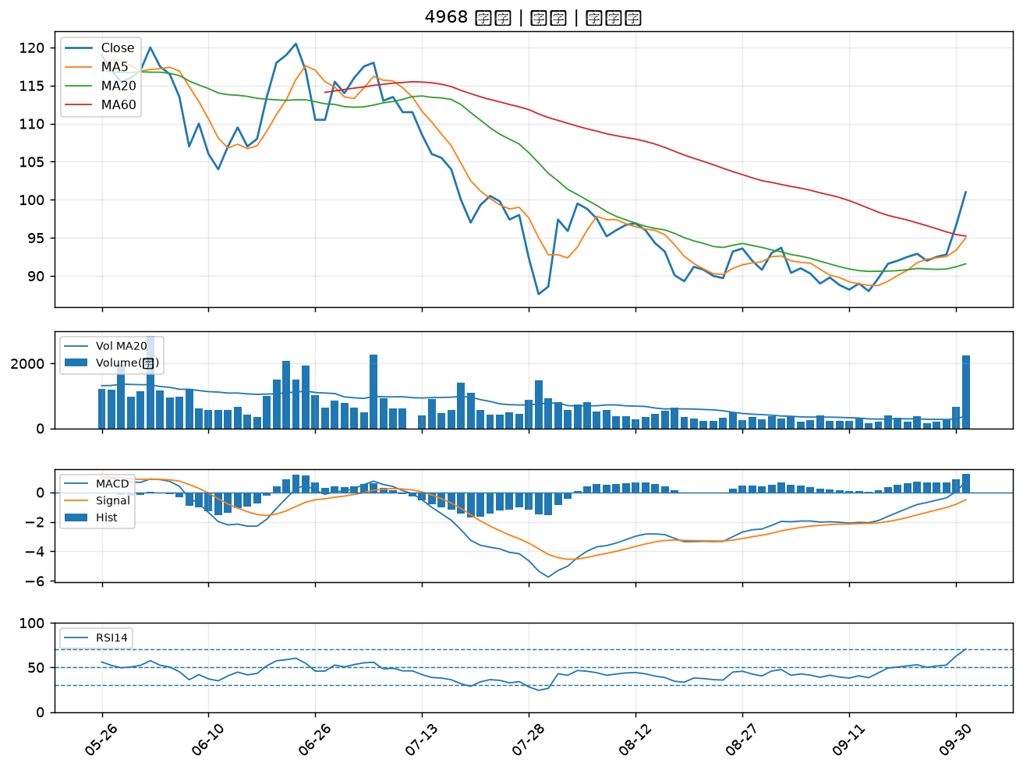

5536 聖暉*｜B級
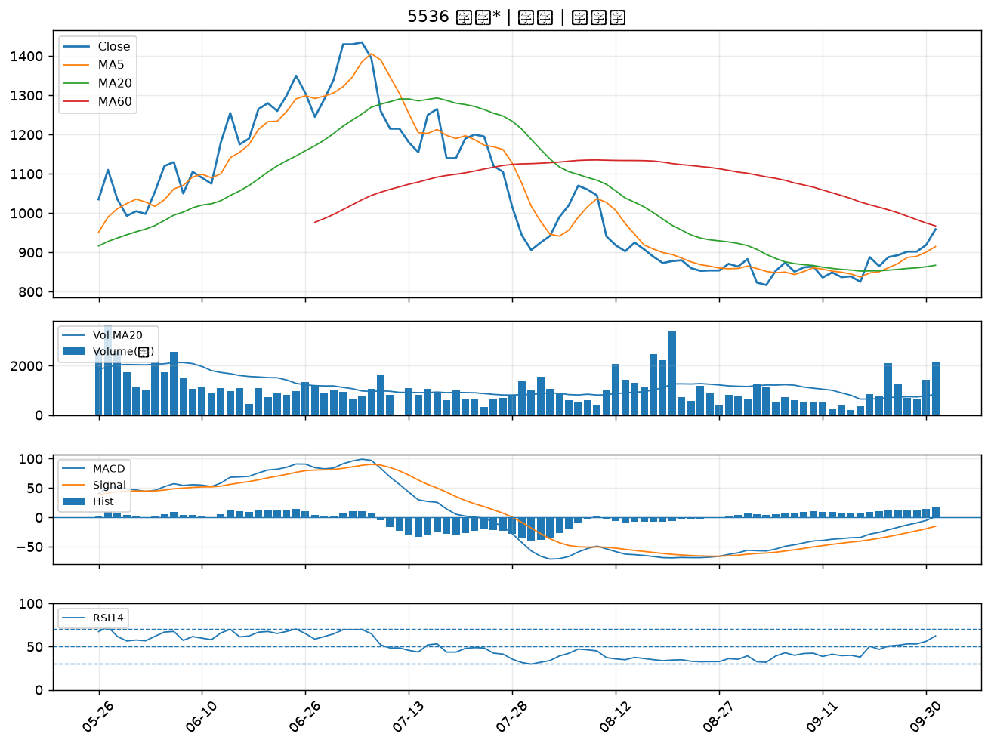

2327 國巨*｜B級
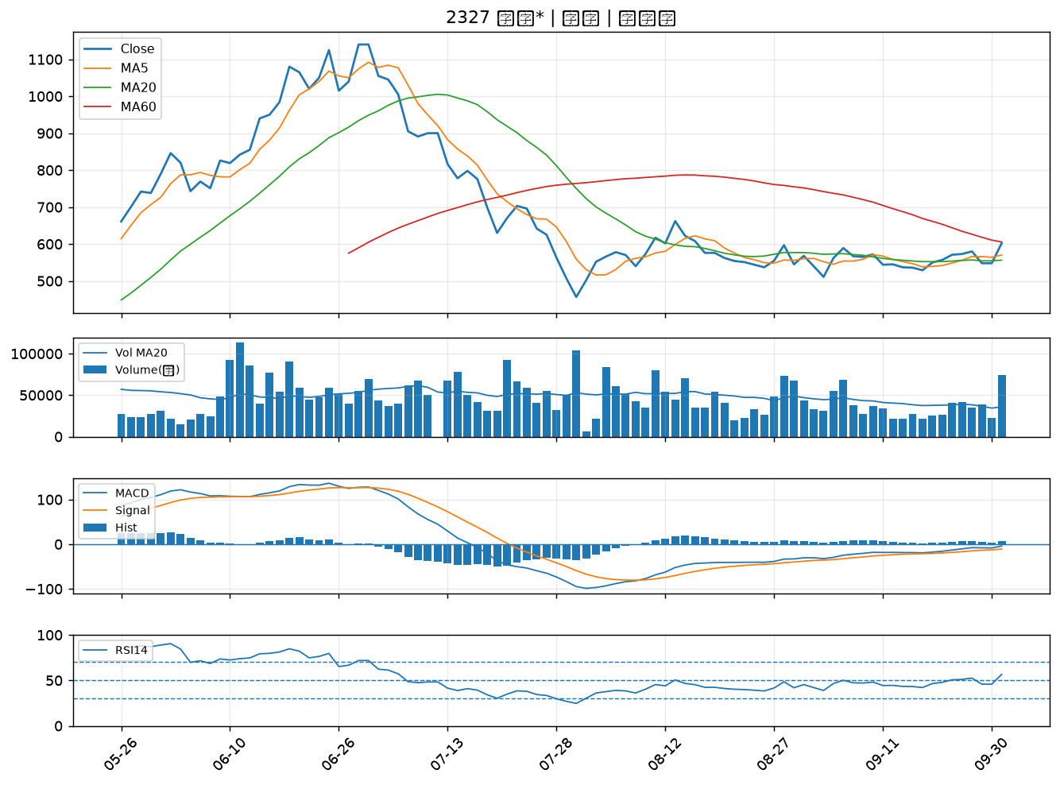

5483 中美晶｜B級

